关系图
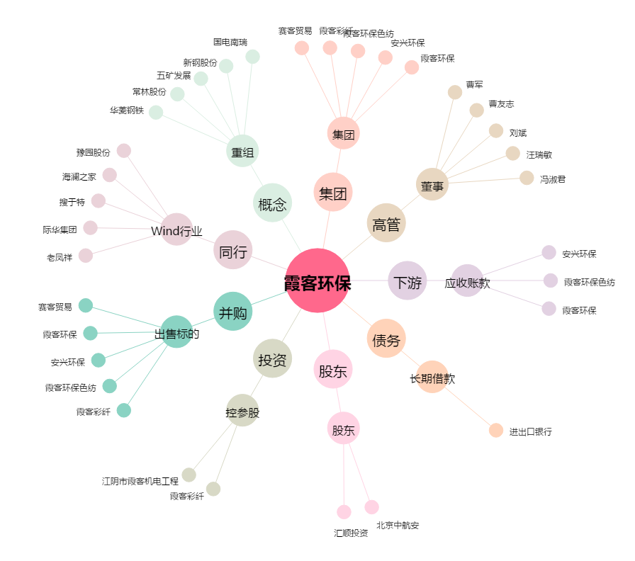
霞客环保[002015.SZ] - 关系概览图

